李海涛
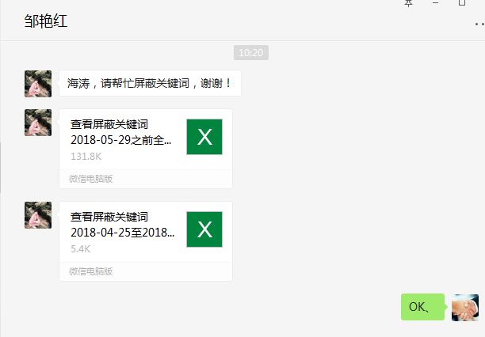
时间 | 问题 | 提出人 | 责任人/分配人 | 问题分类 | 解决状态 | 备注
2018-05-02 | 1、PC 帮助中心 运费及时效 文案信息调整 | 朱伟 | 李海涛 | 新需求 | 已处理
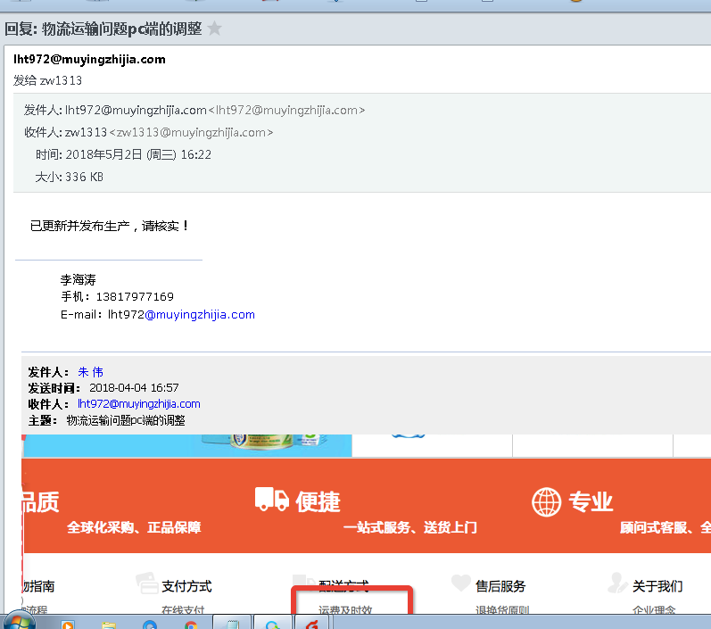

 | 2、给 姚飞 开通特卖账号以及访问权限 | 姚飞 | 李海涛 | 需求 | 已处理
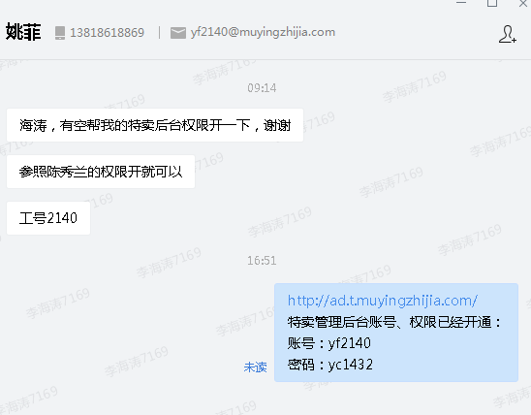

 | 3、尼尔森4月份的数据 | 张龙云 | 李海涛 | 需求 | 已处理

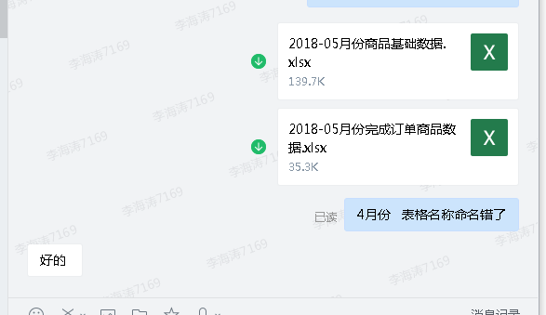

 | 4、商品 629536 分时段成本价格后台手动审核 | 吕海琴 | 李海涛 | 需求 | 已处理
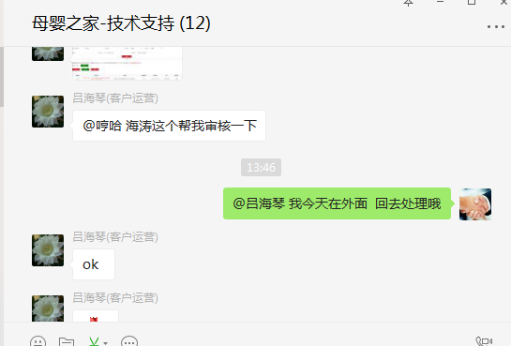

 | 5、5.1号国家规定11%的税率调整为10%，17%税率调整16%，档案系统需全部调整 | 刘丹 | 李海涛 | 需求 | 已处理
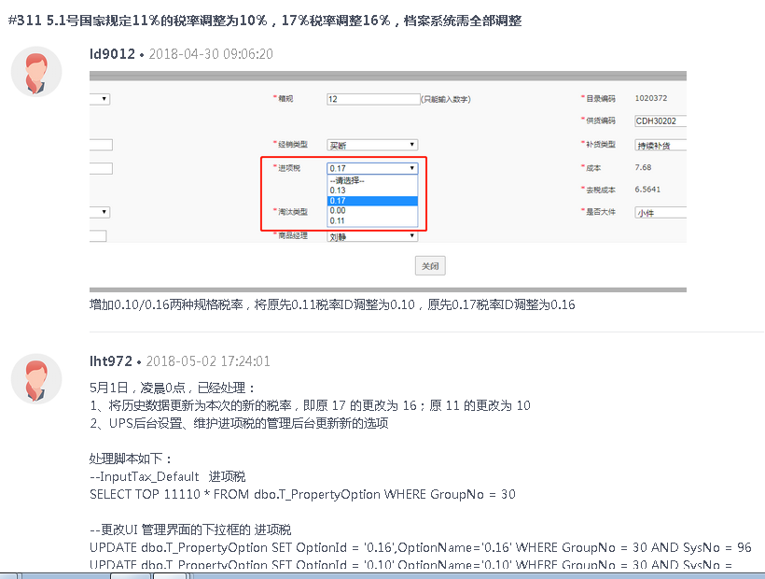

2018-05-03 | 1、图片无法上传，图片服务器CUP 100% | 张雪顺/刘丹 | 李海涛 | BUG | 已解决 | 图片服务CPU 100%
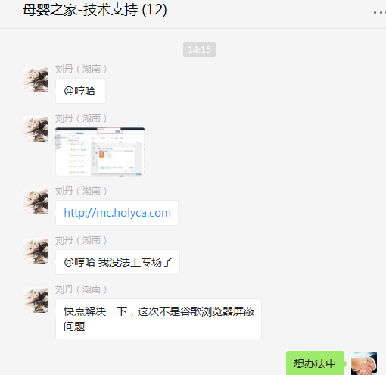
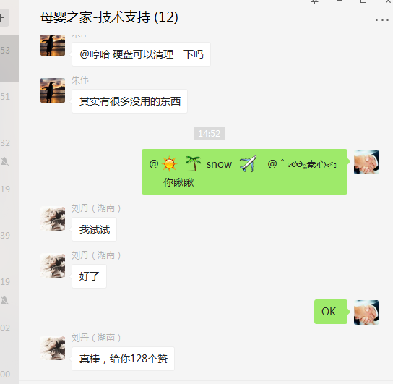

2018-05-04 | 1、拉取在售商品基本信息、30天销量、可用库存 | 刘静 | 李海涛 | 需求 | 已处理
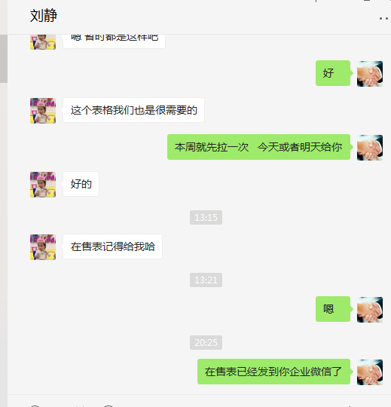
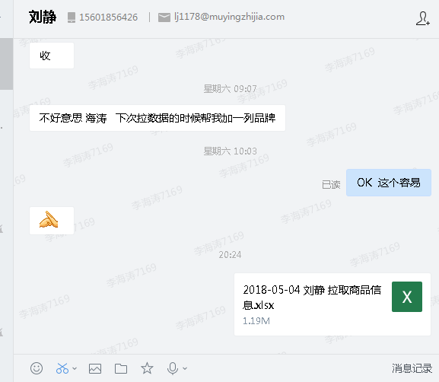

2018-05-07 | 1、628122 628123 分时段成本帮我审核一下呀，从今天开始的我审核不了 | 刘丹 | 李海涛 | 需求 | 已处理

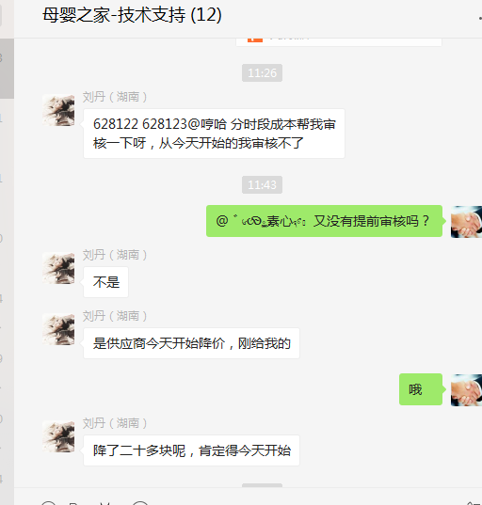

 | 2、拉取在售商品基本信息、30天销量、可用库存 | 刘静 | 李海涛 | 需求 | 已处理
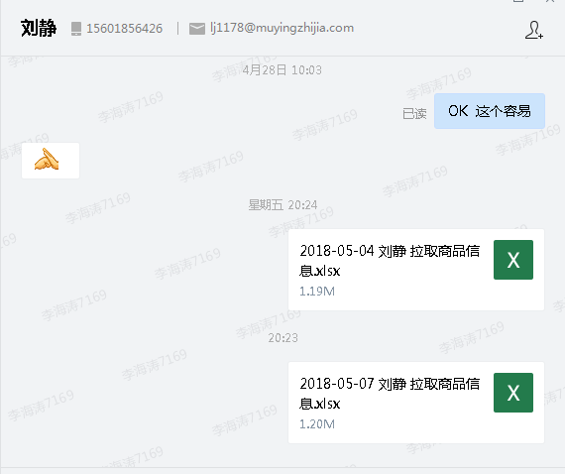

2018-05-10 | 1、特卖后台可以增加一档么 ，99-15 | 袁楚 | 李海涛 | 需求 | 已处理

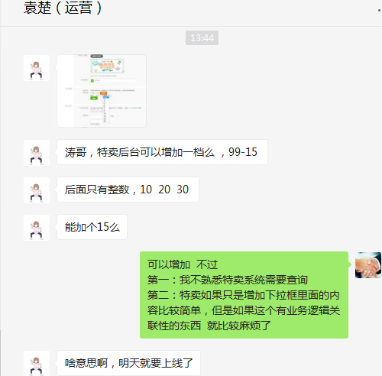

 | 2、开通mks账号和权限 | 姚飞 | 李海涛 | 需求 | 已处理

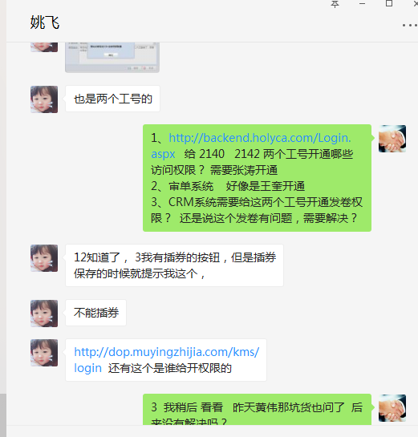

2018-05-14 | 1、拉取在售商品基本信息、30天销量、可用库存 | 刘静 | 李海涛 | 需求 | 已处理
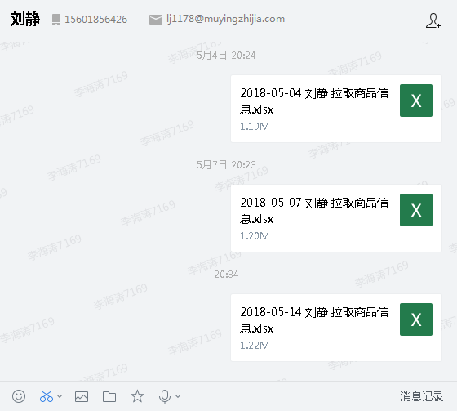

2018-05-16 | 1、档案系统拉取数据，需要：SKUID、SKU名称、市场价、会员价、品牌、条码、箱规 | 刘丹 | 李海涛 | 需求 | 已处理

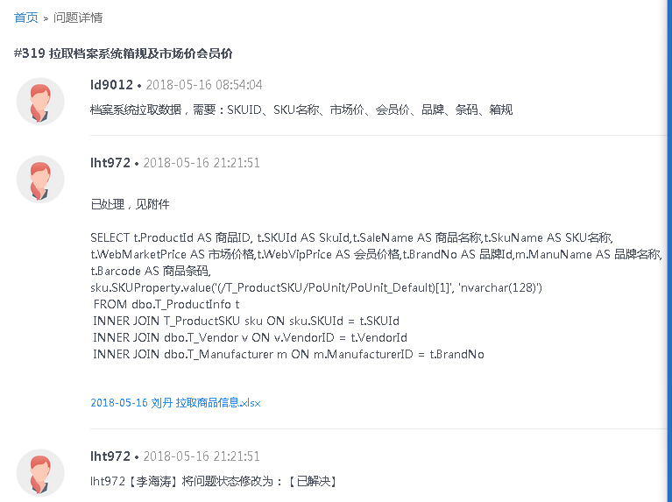

2018-05-23 | 1、拉取在售商品基本信息、30天销量、可用库存 | 刘静 | 李海涛 | 需求 | 已处理
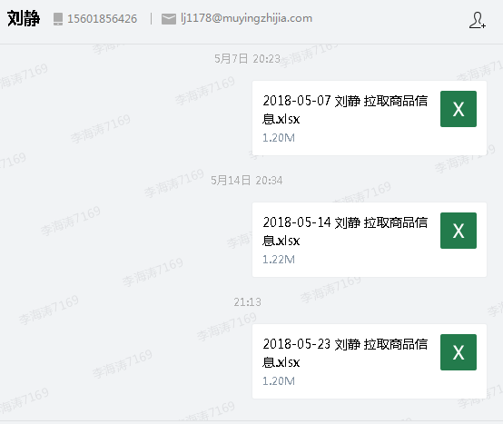

2018-05-24 | 1、新增并开通特卖权限 | 袁楚 | 李海涛 | 需求 | 已处理
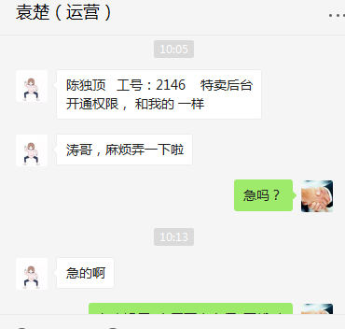

2018-05-30 | 1、搜索功能不可用 | 朱伟/刘丹/张雪顺/吕海琴 | 李海涛 | 需求 | 已处理 | 查询代码逻辑，很费时间
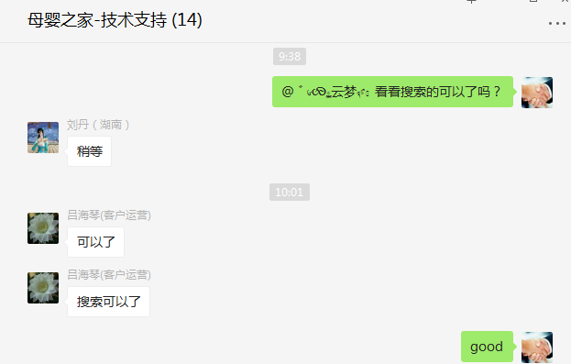

 | 2、网安关键词屏蔽 | 邹艳红 | 李海涛 | 需求 | 已处理

